Rapor Sayfası
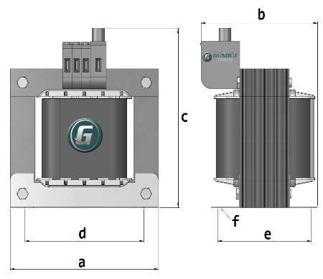
Trafo Tipi : | Izolasyon Trafosu Mono Faz Hesap Ozeti |  |  |  |  |  |  |  | Tarih : |  |  | 2021-05-01
Değerler
Güç : | 500.0 VA |  |  |  |  | Primer Agirlik(Al) : | 0.216 kg |  | Karkas Ölçüleri : |  | 85.0 x 120.0 x 117.0
Sac kk : | 7.0 |  |  |  |  | Sekonder Agirlik(Al): | 0.206 kg |  | Trafo Ölçüleri : |  | 277.0 x 205.0 x 215.0
Sac © | 0.5 mm |  |  |  |  | Primer Agirlik(Cu) : | 0.0 kg |  | Klemens & Ayak : |  | AVK2.5 / 0.0 / 45.0 - 171 Kose
Gauss : | 11500.0 |  |  |  |  | Sekonder Agirlik(Cu) : | 0.0 kg |  | Sac Agirlik : |  | 38.419 kg (Hazır Sac)
Frekans : | 50.0 Hz |  |  |  |  | Toplam Agirlik : | Al:0.422 // Cu:0.0kg

Primer |  |  |  |  |  |  |  | Sekonder
 |  |  |  |  |  | 333.0 V ( 333.0V ) |  |  |  |  |  |  | 334.0 V ( 333.0V )
1 NOLU KADEME: |  |  |  |  |  |  |  | 2 NOLU KADEME:

Tel : | Al |  |  |  |  |  |  | Tel : | Al
Cap : | 1.85 |  |  |  |  |  |  | Cap : | 0
Kesit : | 1.3528483365 |  |  |  |  |  |  | Kesit : | 85
Akim : | 2.1645573383 |  |  |  |  |  |  | Akim : | 136
Kat : | 3 |  |  |  |  |  |  | Kat : | 0
Uzunluk : | 59.171504 |  |  |  |  |  |  | Uzunluk : | 0
 |  | -- Teller -- |  |  |  |  |  |  |  | -- Teller --
Yuv. Tel : | 0.85 | 1 |  |  |  | 128 sp |  | Yuv. Tel : |  |  |  |  | 128 sp
Ytel Agr : | 0.090657576499 | 0.12547761453 |  |  |  |  |  | Ytel Agr :
Kare Tel : |  |  |  |  |  |  |  | Kare Tel : |  | 10.0x8.5
Ktel Agr : |  |  |  |  |  |  |  | Ktel Agr : |  | 0
Folyo : |  |  |  |  |  |  |  | Folyo :
Folyo Agr : |  |  |  |  |  |  |  | Folyo Agr :
Kapton : |  |  |  |  |  |  |  | Kapton : |  |  |  |  | 333.0 V ( 333.0V )
 |  |  |  |  |  |  |  | 1 NOLU KADEME:
 |  |  |  |  |  |  |  | Tel : | Al
 |  |  |  |  |  |  |  | Cap : | 1.7
 |  |  |  |  |  |  |  | Kesit : | 1.1702432635
 |  |  |  |  |  |  |  | Akim : | 1.8723892215
 |  |  |  |  |  |  |  | Kat : | 3
 |  |  |  |  |  |  |  | Uzunluk : | 65.112812
 |  |  |  |  |  |  |  |  |  | -- Teller --
 |  |  |  |  |  |  |  | Yuv. Tel : | 0.7 | 1 |  |  | 128 sp
 |  |  |  |  |  |  |  | Ytel Agr : | 0.067657535954 | 0.13807660399
 |  |  |  |  |  |  |  | Kare Tel :
 |  |  |  |  |  |  |  | Ktel Agr :
 |  |  |  |  |  |  |  | Folyo :
 |  |  |  |  |  |  |  | Folyo Agr :
 |  |  |  |  |  |  |  | Kapton :

 | IZOLASYON DEGERLERI
 | Primer Kademe |  |  |  | Tur | Ekran
 | 0.19 |  |  |  | 1 | Ø : 0.19
 | VA Kademe |  |  |  | Tur | Ekstra
 | 0.19 |  |  |  | 2 | Deger: 0.19
 | Primer-Sekonder |  |  |  | Tur
 | 0.19 |  |  |  | 2
 | NÜVE ÖLÇÜLERİ (mm)
 | a | b | c | d | e | f
 | 255.0 mm | 151.0 mm | 258.0 mm
 | TRAFO ÖLÇÜLERİ (mm)
 | a | b | c | d | e | f
 | 277.0 mm | 205.0 mm | 215.0 mm | 225.0 mm | 167.0 mm | 0.0 mm

